Dũng
Posts and Telecommunications Institute of Technology |  |  |  |  | Thiết kế |  | Tài liệu phát triển |  |  |  | Tên hệ thống |  |  | Mạng xã hội |  |  | Người tạo | NT.Dũng | Ngày tạo | 2023-03-10
 |  |  |  |  |  |  |  |  |  |  |  |  |  |  |  |  | Người cập nhật |  | Ngày cập nhật
 |  |  |  |  |  |  |  |  |  |  | Màn hình (ID) |  |  | Post |  | Màn hình (Tên) | Đăng bài
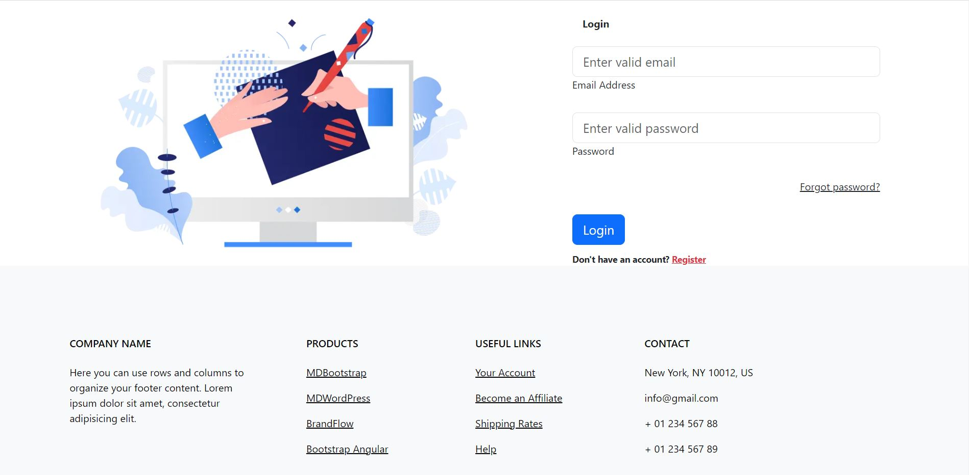 7. Giao diện
Vùng nhập tài khoản

Chuyển sang trang quên mật khẩu

Nút đăng nhập

Chuyển sang trang đăng ký

Posts and Telecommunications Institute of Technology |  |  |  |  | Thiết kế |  | Tài liệu phát triển |  |  |  | Tên hệ thống |  |  | Mạng xã hội |  |  | Người tạo | NT.Dũng | Ngày tạo | 2023-03-10
 |  |  |  |  |  |  |  |  |  |  |  |  |  |  |  |  | Người cập nhật |  | Ngày cập nhật
 |  |  |  |  |  |  |  |  |  |  | Màn hình (ID) |  |  | Post |  | Màn hình (Tên) | Đăng bài

 | 8. Danh sách hạng mục

 |  | [Vùng hiển thị cố định]
 |  | № | Tên hạng mục |  |  | Control |  |  | Nội dung hiển thị |  |  |  |  |  |  | Ý nghĩa
 |  | 1 | Đăng nhập |  |  | TextView |  |  | Login |  |  |  |  |  |  | Mô tả tiêu đề trang đăng nhập
 |  | 2 | Địa chỉ email hoặc số điện thoại |  |  | TextView |  |  | Mô tả vùng nhập email hoặc số điện thoại |  |  |  |  |  |  | Mô tả vùng nhập email hoặc số điện thoại
 |  | 3 | Mật khẩu |  |  | TextView |  |  | Password |  |  |  |  |  |  | Mô tả vùng nhập mật khẩu.
 |  | 4 | Quên mật khẩu |  |  | Link |  |  | ForgotPassword |  |  |  |  |  |  | Hiển thị vùng để chuyển sang trang quên mật khẩu
 |  | 5 | Đăng ký |  |  | Link |  |  | Register |  |  |  |  |  |  | Hiện thị nút post bài
 |  | 6 | Vùng footer |  |  | Form |  |  |  |  |  |  |  |  |  | Hiện thị các thông tin liên lạc

 |  | [Vùng nhập]
 |  | № | Tên hạng mục |  | Loại dữ liệu | Độ dài |  | Bắt buộc |  | I/O | Control |  | Format |  | Ghi chú
 |  | 1 | Email hoặc số điện thoại |  | Chuỗi chữ |  |  |  |  | In | EditText
 |  | 2 | Mật khẩu |  | Chuỗi chữ |  |  |  |  | In | EditText

 |  | [Vùng nút]
 |  | № | Tên hạng mục |  |  | Control |  |  |  |  |  | Ghi chú
 |  | 1 | Login |  |  | Button |  |  |  |  |  | Hiển thị nút đăng nhập

Posts and Telecommunications Institute of Technology |  |  |  |  | Thiết kế |  | Tài liệu phát triển |  |  |  | Tên hệ thống |  |  | Mạng xã hội |  |  | Người tạo | NT.Dũng | Ngày tạo | 2023-03-10
 |  |  |  |  |  |  |  |  |  |  |  |  |  |  |  |  | Người cập nhật |  | Ngày cập nhật
 |  |  |  |  |  |  |  |  |  |  | Màn hình (ID) |  |  | Post |  | Màn hình (Tên) | Đăng bài

 | 9. Khái quát chức năng
 |  | (1) Hiển thị ban đầu
 |  |  | 1. Hiển thị màn hình ở trạng thái ban đầu

 |  | (2) Nhập tài khoản
 |  |  | 1. Nhấn vào edittext "Enter valid account" để nhập tên tài khoản
 |  |  | Hiển thị từng kí tự người dùng nhập vào.
 |  |  | 2. Nhấn vào edittext "Enter valid password" để nhập mật khẩu.
 |  |  | 3. Nhấn button login để đăng nhập
 |  |  |  | + Nếu bỏ trống bất kì 1 trường nào thì hệ thống sẽ thông báo.
 |  |  |  | + Nếu nhập thông tin không chính xác hệ thống sẽ thông báo
 |  |  |  | + Nếu thông tin nhập chính xác hệ thống sẽ đưa người dùng đến trang chủ.

 |  | (3) Chuyển sang trang quên mật khẩu.
 |  |  | 1. Người dùng không nhớ mật khẩu nhấn vài Link forgotpassword để chuyển sang trang quên mật khẩu.

 |  | (4) Chuyển sang trang đăng ký
 |  |  | 1. Người dùng chưa có tài khoản hoặc muốn tạo tài khoản mới nhấn vào Link Register để chuyển sang trang đăng ký.

Posts and Telecommunications Institute of Technology |  |  |  |  | Thiết kế |  | Tài liệu phát triển |  |  |  | Tên hệ thống |  |  | Mạng xã hội |  |  | Người tạo | NT.Dũng | Ngày tạo | 2023-03-10
 |  |  |  |  |  |  |  |  |  |  |  |  |  |  |  |  | Người cập nhật |  | Ngày cập nhật
 |  |  |  |  |  |  |  |  |  |  | Màn hình (ID) |  |  | Post |  | Màn hình (Tên) | Đăng bài

 | 10. Xử lý chi tiết

Tường
Posts and Telecommunications Institute of Technology |  |  |  | Thiết kế |  | Tài liệu phát triển |  |  |  | Tên hệ thống |  |  | Mạng xã hội |  |  | Người tạo | NT.Tường | Ngày tạo | 2023-03-10
 |  |  |  |  |  |  |  |  |  |  |  |  |  |  |  | Người cập nhật |  | Ngày cập nhật
 |  |  |  |  |  |  |  |  |  | Màn hình (ID) |  |  | Profile |  | Màn hình (Tên) | Profile
Nút trở về trang trước
 7. Giao diện

Vùng thông tin cá nhân

Nút chuyển trang mesage
Nút theo dõi

Vùng lựa chọn chế độ xem ảnh

Vùng danh sách ảnh đã đăng

Posts and Telecommunications Institute of Technology |  |  |  | Thiết kế |  | Tài liệu phát triển |  |  |  | Tên hệ thống |  |  | Mạng xã hội |  |  | Người tạo | NT.Tường | Ngày tạo | 2023-03-10
 |  |  |  |  |  |  |  |  |  |  |  |  |  |  |  | Người cập nhật |  | Ngày cập nhật
 |  |  |  |  |  |  |  |  |  | Màn hình (ID) |  |  | Profile |  | Màn hình (Tên) | Profile

 | 8. Danh sách hạng mục

 |  | [Vùng hiển thị cố định]
 |  | № | Tên hạng mục |  | Control |  |  | Nội dung hiển thị |  |  |  |  |  |  | Ý nghĩa
 |  | 1 | UserName |  | TextView |  |  | UserName |  |  |  |  |  |  | Mô tả UserName
 |  | 2 | Avatar |  | Img |  |  | Avatar |  |  |  |  |  |  | Hiện thị ảnh đại diện người dùng.
 |  | 3 | Friend |  | TextView |  |  | Friend |  |  |  |  |  |  | Hiển thị số lượng bạn bè.
 |  | 4 | Chỉ mình tôi |  | Select |  |  | Chỉ mình tôi |  |  |  |  |  |  | Mô tả trạng thái bài đăng.
 |  | 5 | Following |  | TextView |  |  | Following |  |  |  |  |  |  | Hiển thị số lượng người theo dõi
 |  | 6 | Description |  | TextView |  |  | Mô tả |  |  |  |  |  |  | Hiện thị mô tả người dùng.
 |  | 7 | Image |  | TextView |  |  | All |  |  |  |  |  |  | Hiện thị tất cả các ảnh và video người dùng đã đăng tải.
 |  | 8 | Image |  | TextView |  |  | Photos |  |  |  |  |  |  | Hiện thị tất cả các ảnh người dùng đã đăng tải.
 |  | 9 | Video |  | TextView |  |  | Video |  |  |  |  |  |  | Hiện thị danh sách các video người dùng đăng tải
 |  | [Vùng nhập]
 |  | № | Tên hạng mục | Loại dữ liệu | Độ dài |  | Bắt buộc |  | I/O | Control |  | Format |  | Ghi chú

 |  | [Vùng nút]
 |  | № | Tên hạng mục |  | Control |  |  |  |  |  | Ghi chú
 |  | 1 | Back |  | Button |  |  |  |  |  | Hiện thị nút quay lại
 |  | 8 | Follow |  | Button |  |  |  |  |  | Hiện thị nút theo dõi.
 |  | 9 | Message |  | Button |  |  |  |  |  | Hiện thị nút chuyển sang trang nhắn tin.

Posts and Telecommunications Institute of Technology |  |  |  | Thiết kế |  | Tài liệu phát triển |  |  |  | Tên hệ thống |  |  | Mạng xã hội |  |  | Người tạo | NT.Tường | Ngày tạo | 2023-03-10
 |  |  |  |  |  |  |  |  |  |  |  |  |  |  |  | Người cập nhật |  | Ngày cập nhật
 |  |  |  |  |  |  |  |  |  | Màn hình (ID) |  |  | Profile |  | Màn hình (Tên) | Profile

 | 9. Khái quát chức năng
 |  | (1) Hiển thị ban đầu
 |  |  | 1. Hiển thị màn hình ở trạng thái ban đầu

 |  | (2) Thẽo dõi
 |  |  | 1. Nhấn vào button "Follow" để theo dõi người dùng.
 |  |  | Button 'Follow' sẽ tự chuyển thành 'Following'.

 |  | (3) Chuyển trang nhắn tin
 |  |  | 1. Nhấn vào button "Message" để chuyển trang.

 |  |  | Sau khi nhấn sẽ chuyển sang trang nhắn tin.

 |  | (4) Xem danh sách bạn bè và follow
 |  |  | 1. Nhấn vào TextView 1K friend để hiển thị danh sách bạn bè.
 |  |  | 2. Nhấn vào TextView 342 follow để hiển thị danh sách người dùng theo dõi.

Posts and Telecommunications Institute of Technology |  |  |  | Thiết kế |  | Tài liệu phát triển |  |  |  | Tên hệ thống |  |  | Mạng xã hội |  |  | Người tạo | NT.Tường | Ngày tạo | 2023-03-10
 |  |  |  |  |  |  |  |  |  |  |  |  |  |  |  | Người cập nhật |  | Ngày cập nhật
 |  |  |  |  |  |  |  |  |  | Màn hình (ID) |  |  | Profile |  | Màn hình (Tên) | Profile

 | 10. Xử lý chi tiết

Khang
Posts and Telecommunications Institute of Technology |  |  |  | Thiết kế |  | Tài liệu phát triển |  |  |  | Tên hệ thống |  |  | Mạng xã hội |  |  | Người tạo | N.M.Khang | Ngày tạo | 2023-03-10
 |  |  |  |  |  |  |  |  |  |  |  |  |  |  |  | Người cập nhật |  | Ngày cập nhật
 |  |  |  |  |  |  |  |  |  | Màn hình (ID) |  |  | Watch story |  | Màn hình (Tên) | Watch story
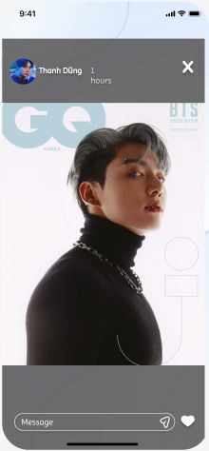 7. Giao diện

Nút tắt story
Vùng header chứa thông tin người tạo story

Vùng xem story

Icon thả cảm xúc

Vùng nhập message

Posts and Telecommunications Institute of Technology |  |  |  | Thiết kế |  | Tài liệu phát triển |  |  |  | Tên hệ thống |  |  | Mạng xã hội |  |  | Người tạo | N.M.Khang | Ngày tạo | 2023-03-10
 |  |  |  |  |  |  |  |  |  |  |  |  |  |  |  | Người cập nhật |  | Ngày cập nhật
 |  |  |  |  |  |  |  |  |  | Màn hình (ID) |  |  | Watch story |  | Màn hình (Tên) | Watch story

 | 8. Danh sách hạng mục

 |  | [Vùng hiển thị cố định]
 |  | № | Tên hạng mục |  | Control |  |  | Nội dung hiển thị |  |  |  |  |  |  | Ý nghĩa
 |  | 1 | Name |  | TextView |  |  | Thanh Dũng |  |  |  |  |  |  | Mô tả họ tên người dùng.
 |  | 2 | Avatar |  | Img |  |  | Avatar |  |  |  |  |  |  | Hiện thị ảnh đại diện người dùng.
 |  | 3 | Img/Video |  | img/video |  |  | Img/Video |  |  |  |  |  |  | Hiển thị ảnh hoặc video người dùng đăng tải story.

 |  | [Vùng nhập]
 |  | № | Tên hạng mục | Loại dữ liệu | Độ dài |  | Bắt buộc |  | I/O | Control |  | Format |  | Ghi chú
 |  | 1 | Rep story | Chuỗi chữ |  |  |  |  | In | EditText

 |  | [Vùng nút]
 |  | № | Tên hạng mục |  | Control |  |  |  |  |  | Ghi chú
 |  | 1 | Tắt story |  | Button |  |  |  |  |  | Hiện thị nút X để tắt story đăng xem.
 |  | 8 | Send |  | Button |  |  |  |  |  | Gửi tin nhắn.
 |  | 9 | Reaction |  | Button |  |  |  |  |  | Hiện thị Tim để bày bỏ reaction.

Posts and Telecommunications Institute of Technology |  |  |  | Thiết kế |  | Tài liệu phát triển |  |  |  | Tên hệ thống |  |  | Mạng xã hội |  |  | Người tạo | N.M.Khang | Ngày tạo | 2023-03-10
 |  |  |  |  |  |  |  |  |  |  |  |  |  |  |  | Người cập nhật |  | Ngày cập nhật
 |  |  |  |  |  |  |  |  |  | Màn hình (ID) |  |  | Watch story |  | Màn hình (Tên) | Watch story

 | 9. Khái quát chức năng
 |  | (1) Hiển thị ban đầu
 |  |  | 1. Hiển thị màn hình ở trạng thái ban đầu

 |  | (2) Rep story
 |  |  | 1. Nhấn vào EditText 'Message' để nhập nội dung cần trả lời.
 |  |  | 2. Nhấn nút send để gửi tin nhắn.

 |  | (3) Bày to reaction
 |  |  | 1. Nhấn vào nút tim để bày tỏ reaction.

 |  |  | Sau khi nhấn sẽ đổi màu trái tim.

 |  | (4) Tắt xem story
 |  |  | 1. Nhấn button X để tắt trang xem story.

 |  | (5) Chuyển sang story khác.
 |  |  | 1. Lướt sang trái để xem story khác.

Posts and Telecommunications Institute of Technology |  |  |  | Thiết kế |  | Tài liệu phát triển |  |  |  | Tên hệ thống |  |  | Mạng xã hội |  |  | Người tạo | N.M.Khang | Ngày tạo | 2023-03-10
 |  |  |  |  |  |  |  |  |  |  |  |  |  |  |  | Người cập nhật |  | Ngày cập nhật
 |  |  |  |  |  |  |  |  |  | Màn hình (ID) |  |  | Watch story |  | Màn hình (Tên) | Watch story

 | 10. Xử lý chi tiết

